Heron
Heron Hygienstol |  | Lev Art nr | Sesam | X

Heron Hygienstol |  | 31880505-01NN | 35381

Ingår i grundutförandet:

Körhandtag, 4 låsbara hjul, hållare för potta |  |  | Ingår
Huvudstöd nr 3 dusch Turtle grå PUR stag rakt 11.5 cm rfr |  | 319905145-00 | Ingår
Armstöd sidosvängbara Heron par |  | 31880508-03 | Ingår
Benstöd vid vinkel Heron inkl fotplatta par |  | 31880506-02 | Ingår
Mjukdyna rygg Heron |  | 31101204 | Ingår
Mjukdyna sits Heron |  | 31117005 | Ingår

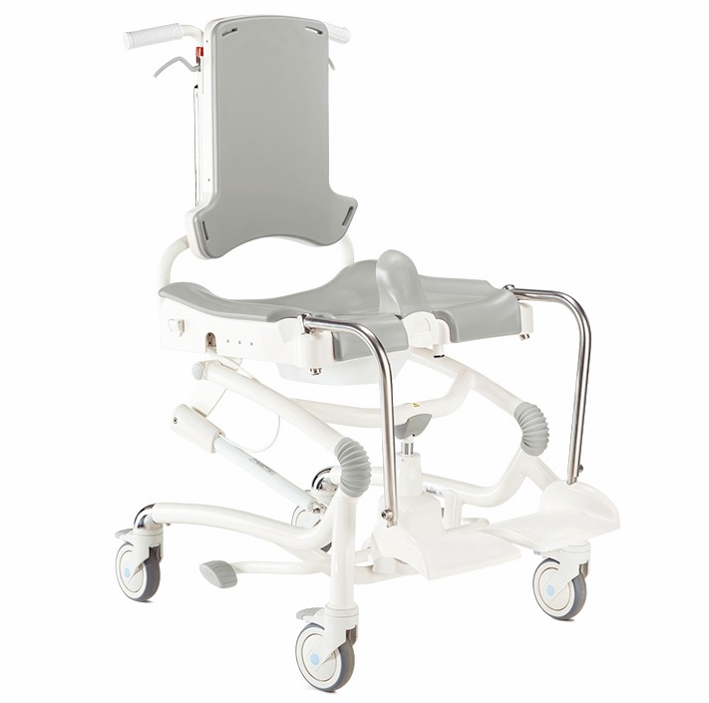 | 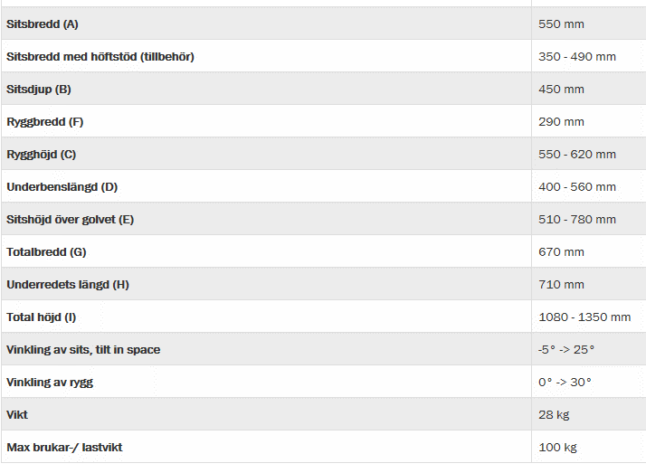

Tillbehör Heron |  | Lev Art nr | Sesam | X

Adapter rygg 5 cm Heron sitsdjupreducering kompl sats |  | 31880508-06 | 38193
Benstöd snäv vinkel Heron inkl fotplatta par |  | 31880506-01 | 38271
Bord Heron monteras på armstöd |  | 31880508-04 | 38273
Bålstöd fasta Heron typ 5 15x15 cm |  | 31880508-09 | 38822
Bålstöd ssb kompl heron rakt stag rfr stor böjd dyna grå par |  | 3183016-162 | 38189
Bålstöd ssb kompl heron rakt stag rfr mellan böjd dyna grå par |  | 3183016-262 | 38190
Bälte svängbara bålstöd 40mm |  | 3184120-40 | 38270
Hälband Heron par |  | 31880509-02 | 38196
Höftstöd Heron komplett par |  | 31880508-02 | 38192
Mjukdyna sidodelar Heron, par |  | 31880507-04 | 38820
Polstring benstöd Heron par |  | 31880506-12 | 38272
Potta Swan stl 6-7/Heron |  | 31880130 | 32115
Sidodelar Rygg Heron, par |  | 31880508-01 | 38821
Stänkskydd Heron/Swan |  | 31880508-05 | 34488
Stänkskydd lågt Heron |  | 31880508-07 | 38194
Vadband Heron H 10 cm |  | 31880509-01 | 38195

